Задача 2
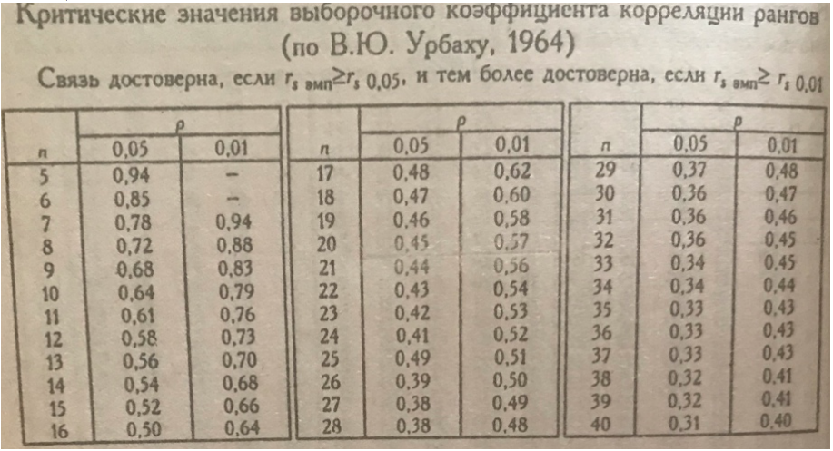

Уровень значимости 0.05:

Критическое значение rs при уровне значимости 0.05 = 0.45
Поскольку 0.51529 > 0.45, мы отвергаем нулевую гипотезу (H0) на уровне значимости 0.05 и принимаем альтернативную гипотезу (H1).

Уровень значимости 0.01:

Критическое значение rs при уровне значимости 0.01 = 0.57
Поскольку 0.51529 < 0.57, мы не можем отвергнуть нулевую гипотезу (H0) на уровне значимости 0.01.

Вывод:

На уровне значимости 0.05: Корреляция между упорядоченными перечнями страхов в американской и российской выборках статистически значима. Мы отвергаем гипотезу H0 и принимаем гипотезу H1.
На уровне значимости 0.01: Корреляция не достигает уровня статистической значимости. Мы не можем отвергнуть гипотезу H0.

